Gráfico1
 | ENTRADA | ENTRADA | ENTRADA | SAIDA | SAIDA | SAIDA
 | 0 | 0 | 0 | 1 | 0 | 1
 | 0 | 0 | 1 | 0 | 1 | 0
 | 0 | 1 | 0 | 1 | 0 | 0
 | 0 | 1 | 1 | 0 | 1 | 0
 | 1 | 0 | 0 | 1 | 1 | 0
 | 1 | 0 | 1 | 0 | 1 | 1
 | 1 | 1 | 0 | 0 | 0 | 0
 | 1 | 1 | 1 | 0 | 1 | 0

Sheet1
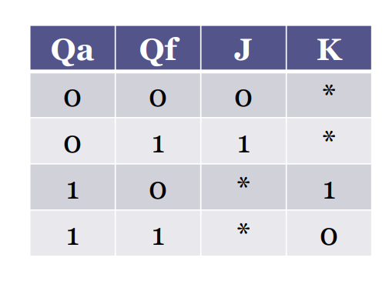
ENTRADA |  |  | SAIDA
A | B | C | A | B | C | J2 | K2 | J1 | K1 | J0 | K0
0 | 0 | 0 | 1 | 0 | 1 | 1 | * | 0 | * | 1 | *
0 | 0 | 1 | 0 | 1 | 0 | 0 | * | 1 | * | * | 1
0 | 1 | 0 | 1 | 0 | 0 | 1 | * | * | 1 | 0 | *
0 | 1 | 1 | 0 | 1 | 0 | 0 | * | * | 0 | * | 1
1 | 0 | 0 | 1 | 1 | 0 | * | 0 | 1 | * | 0 | *
1 | 0 | 1 | 0 | 1 | 1 | * | 1 | 1 | * | * | 0
1 | 1 | 0 | 0 | 0 | 0 | * | 1 | * | 1 | 0 | *
1 | 1 | 1 | 0 | 1 | 0 | * | 1 | * | 0 | * | 1

